9
工程款支付证书
工程名称 |  | 利川市文斗乡堡上大桥及接线工程 |  |  |  |  | 建设单位 |  | 利川市交通运输局 |  |  |  | ERP编号 |  | 9986 | 档案编号 |  | CD2018-024
合同金额 |  | 14,737,998.95 |  |  | 中标时间 | 2018.7.2 | 已提供工程资料 |  | 中标通知书、施工合同、交工证书 |  |  |  | 保存地址 |  | 庐江 | 责任单位 |  | 第五大区湖北省
决算金额 |  |  |  |  | 决算时间 |  | 项目部印章 |  | 有 |  |  |  | 施工人 |  | 张富 15327031666 | 区域责任人 | 孙健 | 省办负责人 | 李湘
序号 | 经营填写 |  |  |  |  | 工程填写 | 经营填写 |  |  | 财务填写 | 经营、工程、质安填写 |  | 区域负责人 |  | 申请部门填写财务核对 |  |  | 本次支付 金额 | 剩余款项
 | 到款情况 |  |  |  |  |  | 暂列金 |  |  | 代缴税金 | 其他扣款 |  | 预留款 |  | 成本票
 | 日期 | 工程款金额 | 周转金金额 | 到款银行 | 到款账户 | 完成进度 | 比例 | 金额 | 备注 | 金额 | 金额 | 备注 | 金额 | 备注 | 供货单位 | 合同额 | 成本票额
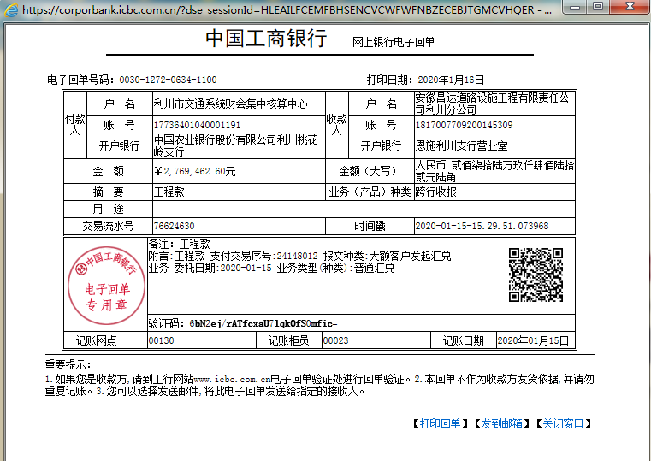
 | 前期到款 | 3787874.32 |  | 分公司 | 1817007709200145309 |  | 2% | 76,259.00 | 进度款2%（已交公司曹飞燕） |  |  |  | 631,800.00 | 累计自动扣税 | 前期支付 |  |  | 3,787,874.32
 |  |  |  |  |  |  |  | -76,259.00
2 | 2019-09-10 |  | 500,000.00 | 向公司借款 |  |  | 向公司借款
 | 2019-09-10 |  |  | 工行利川市支行营业部 | 6222081817000010000 |  |  |  |  |  |  |  |  |  | 张富 |  |  | 500,000.00
3 | 2019-10-28 | 500000 |  | 分公司 | 1,817,007,709,200,140,000.00 |  | 2% | 10,000.00 | 进度款2%（已交公司孙会计）
 | 2019-10-28 |  |  | 中国银行利川市支行 | 5781 6527 7131 |  |  | -10,000.00 |  |  |  |  |  |  | 利川市米兰建材商行 |  |  | 500,000.00
4 | 2019-11-08 | 2077098.65 |  |  |  |  | 2% | 41,542.00 | 进度款2%（已交公司孙会计）
 | 2019-11-12 |  |  | 建行利川市支行营业部 | 4205 0172 6108 0000 0639 |  |  | -41,542.00 |  |  |  |  |  |  | 恩施州祥宏商贸有限责任公司 |  |  | 300,000.00
5 | 2019-11-20 |  |  | 建行利川市支行营业部 | 4205 0172 6108 0000 0639 |  |  |  |  |  |  |  |  |  | 恩施州祥宏商贸有限责任公司 |  |  | 476,000.00
6 | 2019-12-02 |  |  | 明细见附件 | 明细见附件 |  |  |  |  |  |  |  |  |  | 明细见附件 |  |  | 1,000,000.00
7 | 2020-01-16 | 2769462.6 |  | 分公司 | 1,817,007,709,200,140,000.00 |  | 2% | 55,389.00 |  |  | 870.00
 | 2020-01-17 |  |  | 工行利川市支行营业部 | 6222 0818 1700 0262 603 |  |  |  |  |  |  |  |  |  | 李平江 |  |  | 200,000.00
8 | 2020-01-21 |  |  | 明细见附件 | 明细见附件 |  |  |  |  |  |  |  |  |  | 明细见附件 |  |  | 2,210,000.00
9 | 2020-09-30 | 2426847.42 |  | 明细见附件 | 明细见附件 |  | 2.00% | 48,536.95 |  |  | 200.00 | 财务手续费 |  |  | 利川市祥瑞市政建设有限公司 |  |  | 1,000,000.00
 | 2020-10-10 |  | -500000 |  |  |  |  |  |  |  | 100.00 | 财务手续费 | 126,333.33 | 扣2019年借款利息 | 利川市祥瑞市政建设有限公司 |  |  | 410,000.00
 | 2020-10-06 |  |  |  |  |  |  |  |  |  |  |  | 285,178.16 | 当地税务自动扣税
10 | 2021-02-10 | 500000 |  |  |  |  | 2.00% | 10,000.00 |  |  | 2,449.50 |  |  |  | 湖北智网博建设工程有限公司 |  |  | 500,000.00
11 | 2022-01-30 | 200000 |  |  |  |  | 2.00% | 4,000.00 |  |  | 100.00 | 财务手续费 |  |  | 湖北智网博建设工程有限公司 |  |  | 200,000.00
12 | 2022-03-18 |  | 340000 | 合作人向智宏借款 |  |  |  |  |  |  |  |  |  |  |  |  |  | 340,000.00 |  | 补支付
13 | 2022-07-20 | 380000 |  | 利川分公司 |  |  | 2.00% | 7,600.00 |  |  | 37,000.00 | 2019.05.22~2022.6.22日印章费1000元/月
14 | 2022-09-22 |  | -340000 | 合作人还公司借款 |  |  |  |  |  |  |  |  |  |  | 还智宏34万借款利息2022.03.18~2022.07.20 |  |  | 31,280.00
15 | 2024-02-04 | 500000 | 500000 | 利川分公司（补录借款） | 2001 5309 |  | 2.00% | 10,000.00 |  |  | 23,000.00 | 印章费 |  |  |  |  |  | 500,000.00 |  | 补支付
 | 2024-05-28 |  | -366967.24 |  | 还款 |  |  |  |  |  | 133,032.76 | 借款50万的利息
 | 2025-01-23 | 200000 | -133032.76 |  | 还款 |  | 2.00% | 4,000.00 |  |  | 71,451.47 | 借款编号:JW-2023-004,借款利率:1.5,借款日期:2022- 01-30至2025-01-24,本次还款本金:133032.76,累计利 率:53.70967700,应付利息:71451.47
 | 2025-02-10 |  |  |  |  |  | 2.00% | 4,000.00 | 按到款进度扣

合计 |  | 13341282.99 | 0 | 0 |  | 0 |  | 143525.95 | 0 | 0 | 268203.73 | 0 | 1043311.49 | 0 |  |  |  | 11,955,154.32 | -68,912.50
本次结算 支付明细 |  | 应支付金额 |  |  | 20,740.00 |  |  |  |  |  | 本次支付金额 |  |  | 小写 | 20,740.00
 |  | 已支付金额 |  |  | 0.00 |  |  |  |  |  |  |  |  | 大写 | 贰万零柒佰肆拾元整
